29CM FOCUS 운영성과_DA
(HM)스메그_DA_META협력광고_29cmFOCUS 운영성과_260420

목표 | META 협력광고 29CM FOCUS 프로모션 기간 전환 목표 | 33333
기간 | 26.04.13 ~ 26.04.19 (7일) | 33333
예산 | 500,000 | 366663
일예산 | 83,333

Comment
- 운영 기간 : 4/13 ~ 4/19 (7일) - 운영 기간 동안 비용(vat+) 48만원 집행, 노출 4.8만회, 클릭 1736건 발생하며 평균 CTR 3.61%, CPC 278원 기록 - 소재별 성과 확인 시, 관심사 타겟 2번 소재에서 가장 높은 매출 달성, 해당 소재는 기존 ‘스프링 인테리어’ 캠페인에서 성과 가장 좋았던 소재 L 검증된 소재 재사용 전략이 유효함을 확인하였으며 향후 프로모션에서도 고성과 소재 활용 및 유사한 방향으로 제작 예정 - 파트너리타겟 4번 소재에서 ROAS 2,702%를 기록하며 높은 전환율 확보 L 관심사 타겟은 CPC가 낮고 CTR이 높아 유입 확장 및 신규 유저 확보에 기여, 파트너 타겟은 CVR 및 ROAS가 높아 실제 구매 전환에 기여 L 향후 운영 시 파트너 타겟 중심으로 예산 비중을 확대할 예정 - 첫 29CM 협력광고 집행 결과 단기간 내 매출 발생 및 ROAS 효율이 우수했던 점에서 성과 검증 및 확장 가능성이 확인된 캠페인으로 판단됨

＊META 동기간 캠페인별 데이터 비교
기간 | 캠페인 | 노출 | 클릭 | 총 비용 | CPC | CTR | 전환수 | 구매완료 전환 매출액 | CVR | ROAS
2026.04.13 ~ 2026.04.19 | HM_메타_29cm_협력광고_전환 | 48,032 | 1,736 | 481,830 | 278 | 3.61% | 20 | 5,911,200 | 1.15% | 1227%
 | HM_메타_26년2월PA프로모션_전환 | 23,709 | 491 | 348,286 | 709 | 2.07% | 40 | 9,212,400 | 8.15% | 2645%
 | HM_메타_GFA_성과소재 디벨롭 | 21,908 | 312 | 269,669 | 864 | 1.42% | 16 | 2,139,800 | 5.13% | 793%
 | HM_메타_상시_대형_전환 | 10,549 | 86 | 207,237 | 2,410 | 0.82% | 6 | 69,500 | 6.98% | 34%
 | HM_메타_상시_소형_전환 | 16,645 | 137 | 285,794 | 2,086 | 0.82% | 33 | 10,345,500 | 24.09% | 3620%
 | HM_메타_상업_카페크롤링_창업_홈베이킹_전환 | 6,549 | 38 | 89,709 | 2,361 | 0.58% | 9 | 258,300 | 23.68% | 288%
 | HM_메타_올인원터치오븐프로모션_전환 | 9,142 | 158 | 166,415 | 1,053 | 1.73% | 13 | 1,633,700 | 8.23% | 982%

* META_29CM 협력광고 캠페인 內 소재별 성과 데이터
기간 | 캠페인 | 광고그룹 | 소재 | 노출 | 클릭 | CTR | CPC | 비용(vat+) | 전환수 | CVR | 매출액 | ROAS
2026.04.13 ~ 2026.04.19 | HM_메타_29cm_협력광고_전환 | 메타_29cm포커스_협력광고_전환_관심사 | 260413_메타_29cm포커스_관심사_1 | 4,891 | 189 | 3.86% | 196 | 37,096 | - | 0.00% | - | 0%
 |  |  | 260413_메타_29cm포커스_관심사_2 | 436 | 32 | 7.34% | 125 | 4,009 | 2 | 6.25% | 2,098,800 | 52355%
 |  |  | 260413_메타_29cm포커스_관심사_3 | 29,116 | 1,094 | 3.76% | 169 | 184,470 | 3 | 0.27% | 849,600 | 461%
 |  |  | 260413_메타_29cm포커스_관심사_4 | 1,783 | 71 | 3.98% | 227 | 16,119 | - | 0.00% | - | 0%
 |  | 메타_29cm포커스_협력광고_전환_파트너리타겟 | 260413_메타_29cm포커스_파트너리타겟_1 | 1,666 | 64 | 3.84% | 564 | 36,073 | 2 | 3.13% | 369,000 | 1023%
 |  |  | 260413_메타_29cm포커스_파트너리타겟_2 | 5,706 | 137 | 2.40% | 846 | 115,926 | 4 | 2.92% | 844,200 | 728%
 |  |  | 260413_메타_29cm포커스_파트너리타겟_3 | 1,822 | 63 | 3.46% | 582 | 36,674 | 2 | 3.17% | 359,100 | 979%
 |  |  | 260413_메타_29cm포커스_파트너리타겟_4 | 2,612 | 86 | 3.29% | 598 | 51,464 | 7 | 8.14% | 1,390,500 | 2702%
총합 |  |  |  | 48,032 | 1,736 | 3.61% | 278 | 481,830 | 20 | 1.15% | 5,911,200 | 1227%

＊광고소재 이미지 구분
＊ 성과 우수 소재
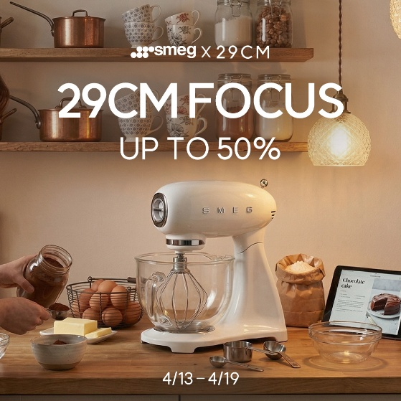
260413_메타_29cm포커스_관심사_1 | 260413_메타_29cm포커스_관심사_2 | 260413_메타_29cm포커스_관심사_3 | 260413_메타_29cm포커스_관심사_4
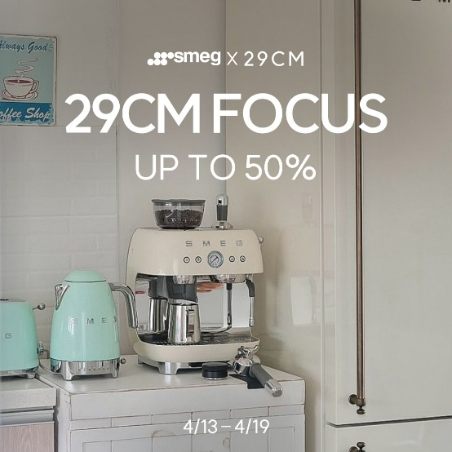
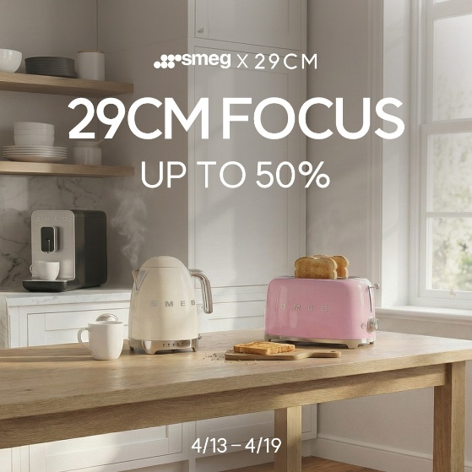
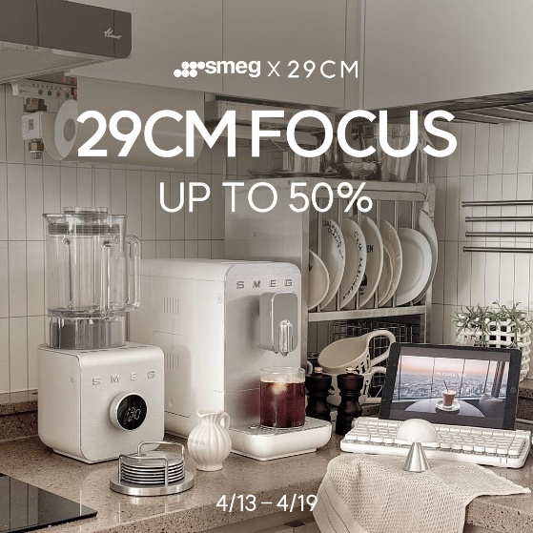

260413_메타_29cm포커스_파트너리타겟_1 | 260413_메타_29cm포커스_파트너리타겟_2 | 260413_메타_29cm포커스_파트너리타겟_3 | 260413_메타_29cm포커스_파트너리타겟_4

